Legende Wartung SPA2
 |  | FM 6-5e Stand: 02.11.2016 | Wartungsplan Spulautomaten/Plan maintenance préventive automat bobinage

 |  |  | Legende zum Wartungsplan Spulautomaten/Légende automat bobinage

Wartung: | Verantwortlich: | Prüfintervall: | Überprüfen / Säubern / Schmieren |  |  | Öl/Fett |  |  | Dokumentation:
Entretien | Responsable | Fréquence | Vérifier/Nettoyer/lubrifier |  |  | Huile/graisse | Photos | Comment | documentation
W 1 | Instand-haltung | 1 x pro Monat | Kontrolle des beweglichen Schutzes an den Spulspindeln. |  |  |  |  | Funktionsprüfung Maschinenschutztür, wenn Tür offen-->Maschine startet nicht | im Maschinen-wartungsplan und der Wartungs-übersicht
 | MAINTENANCE | 1X/MOIS | Contrôle de la protection mobile sur les broches de la bobine. |  |  |  | 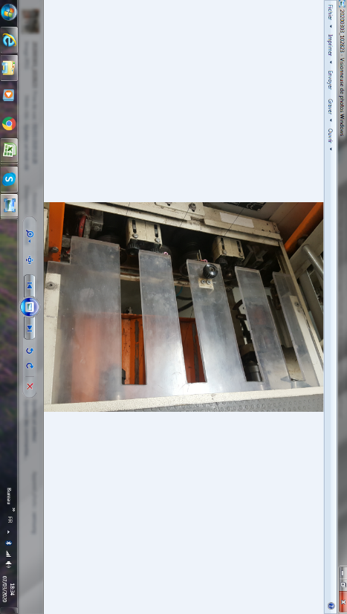 | Test de fonctionnement porte de sécurité machine, si porte ouverte-->machine ne démarre pas | Dans le plan de maintenance /tableau de maintenance machine
W 2 | Instand-haltung | 1 x pro Monat | Alle Fadenbremsen am Spulengatter überprüfen |  |  |  |  | Wenn die Achse berührt wird, muss sie in ihre Ausgangsposition zurückkehren. | im Maschinen-wartungsplan und der Wartungs-übersicht Dans le plan de maintenance /tableau de maintenance machine
 |  |  | Vérifiez tous les freins de fil sur le porte-bobine |  |  |  | 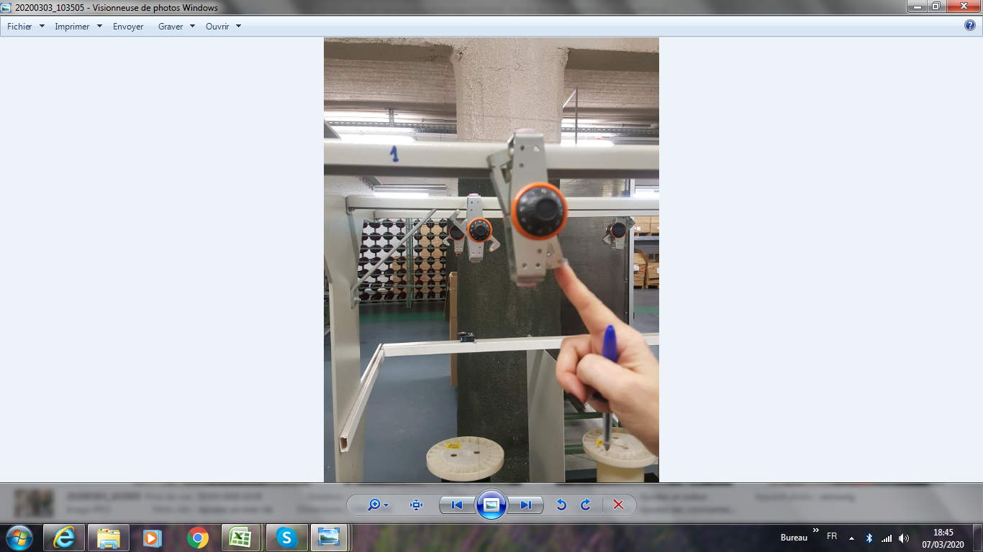 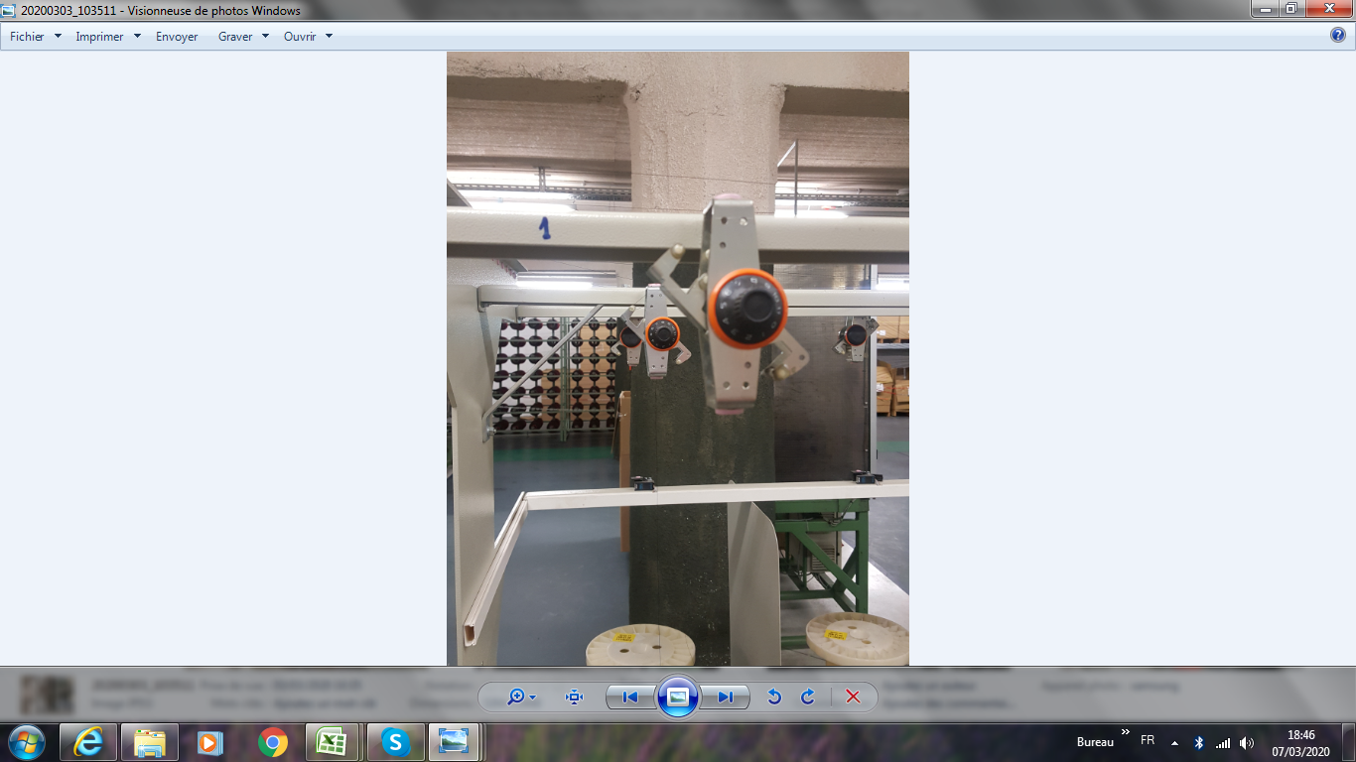 | Au toucher, l'axe doit retourner à sa position initiale
 | MAINTENANCE | 1X/MOIS | Fadenführer und Umlenkelemente auf Beschädigung prüfen. |  |  |  |  |  | im Maschinen-wartungsplan und der Wartungs-übersichtdans le plan de maintenance de la machine/tableau de maintenance
 |  |  | Vérifiez l'edommagement du Guide de fil et les éléments de déviation . |  |  |  | 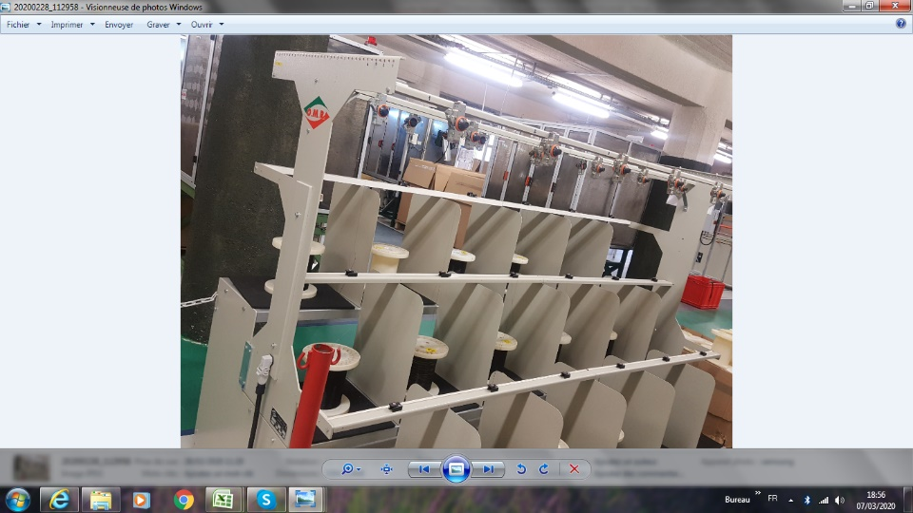 | Keine Beschädigung: Ungehinderter Drahtdurchgang Pas d'endommagement : Passage de fil sans obstacle Aspect visuel et au toucher
 |  |  |  |  |  |  | 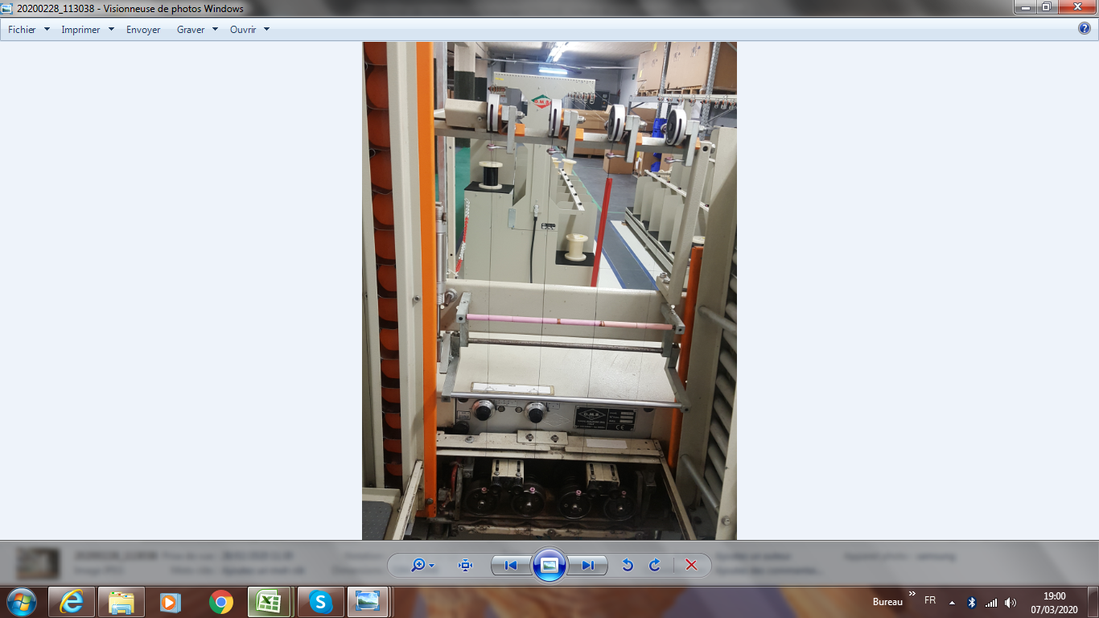 | Die Ösen befinden sich auf der Ebene: Spulenzuführung Les œillets se trouvent au niveau : alimentation bobine automate de bobinage
W 3 | Instand-haltung | 1 x pro Monat | Spulen-Wickelhub auf Gängigkeit prüfen, Gleitstäbe der Transportschlitten schmieren. |  |  | Berner Hochleistungs- schmierstoff | 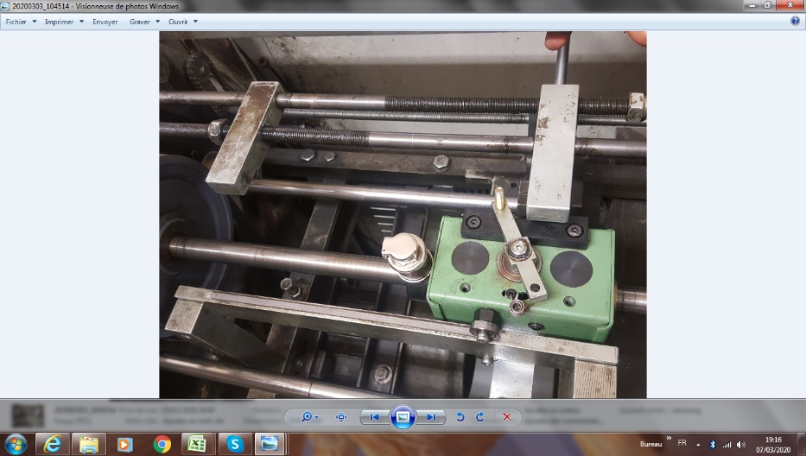 | Endschalter: Die Achse muss beim Berühren in ihre Ausgangsposition zurückkehren.Maschinentest | im Maschinen-wartungsplan und der Wartungs-übersicht
 | MAINTENANCE | 1X/MOIS | Vérifier la course d'enroulement de bobine pour la commune, tiges de glissement |  |  | Berner Lubrifiant haute perrformance |  | Capteur fin de course: au toucher l'axe doit retourner à sa position initiale Essaie sur machine | dans le plan de maintenance de la machine/tableau de maintenance
 |  |  | Lubrifier le chariot de transport. |  |  |  |  | Tiges et engrenages doivent etre lubrifier
W 4 | Instand-haltung | 1 x pro Monat | Kontrolle des Luftdruckmanometers und der Luftdruckanlage, Ölstand im Schmierungskolben prüfen, ggf. nachfüllen, Kondenswasser ablassen. |  |  | Toolcraft Pneumatiköl Typ S |  | Manometer: Überprüfen Sie den Status Null - Änderung - Stabilisierung. Prüfen Sie den Ölstand im Kolben, siehe "min-max". Entlüftung auf der Ebene des Luftdrucksystems | im Maschinen-wartungsplan und der Wartungs-übersicht
 | MAINTENANCE | 1X/MOIS | Contrôle de la jauge de pression d'air et du Système de pression d'air, niveau d'huile dans le piston de lubrification |  |  | Huile pneumatique Toolcraft type S | 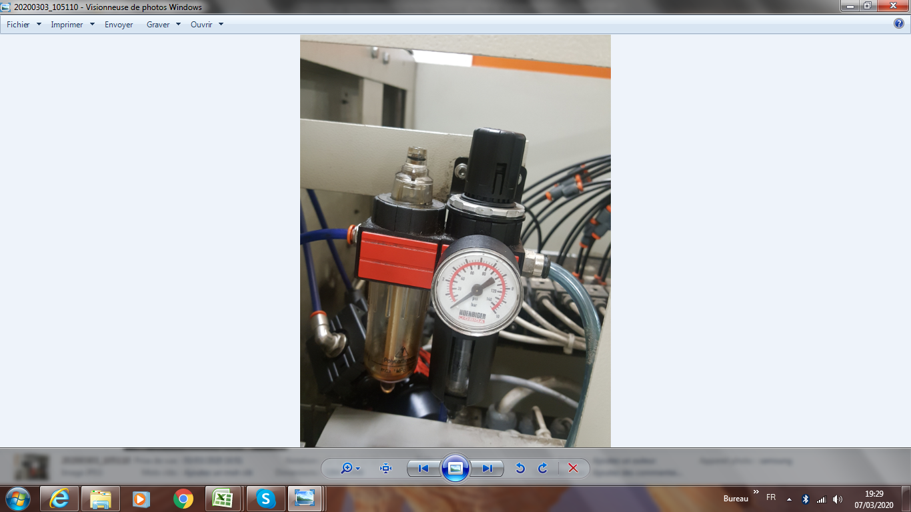 | Manomètre: vérifier l'état zéro- variation- stabilisation Vérifier le niveau d'huile dans le piston, voir indication "min-max" Purge au niveau système de pression d'air | dans le plan de maintenance de la machine/tableau de maintenance
W5 | Instand-haltung | 1 x pro Monat | die Funktion des Fadensensors überprüfen |  |  |  |  | den Faden zum Testen durchschneiden | im Maschinen-wartungsplan
 | MAINTENANCE | 1X/MOIS | vérifier le fonctionnement du capteur de fil |  |  |  |  | couper le fil pour tester | dans le plan de maintenance de la machine
W6 | Instand-haltung | 1 x pro Monat | Lüftungsgitter am Spulautomaten reinigen, Keilriemen auf korrekte Spannung und Abnutzung prüfen, Ölstand am Wendegetriebe prüfen, ggf. nachfüllen. |  |  | Berner Hochleistungs- schmierstoff |  |  | im Maschinen-wartungsplan und der Wartungs-übersicht
 | MAINTENANCE | 1X/MOIS | Reinigen Sie das Lüftungsgitter der Wickelmaschine. Nettoyez la grille de ventilation de la machine à bobinage |  |  |  | 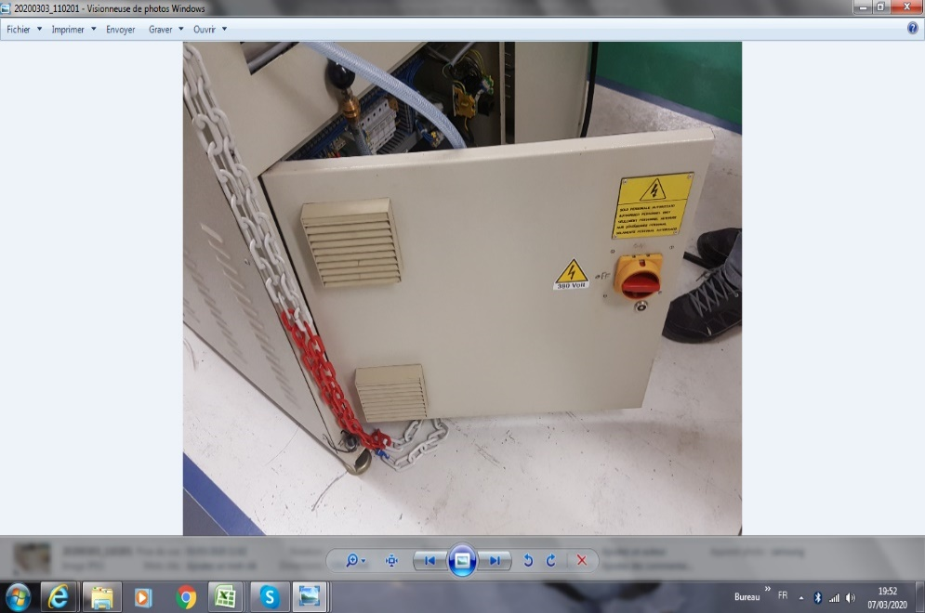 |  | dans le plan de maintenance de la machine/tableau de maintenance
 |  |  | Prüfen Sie den Keilriemen auf Spannung und Verschleiß, vérifiez la tension et l'usure de la courroie trapézoïdale, |  |  |  | 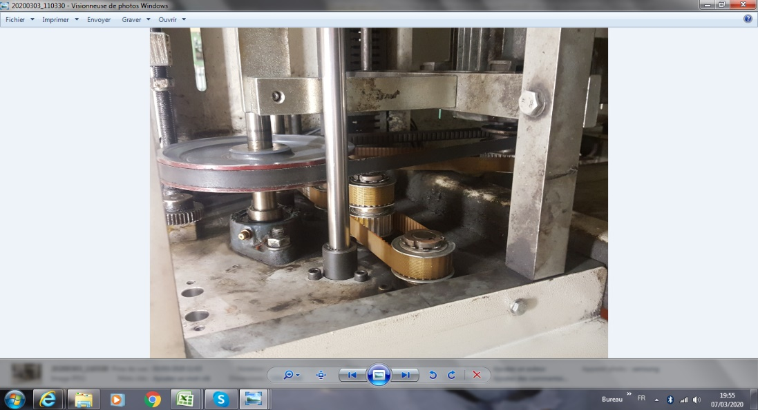 | *Visuell prüfen *Status prüfen; Berühren *Funktionalitätstest*Verifier visuellement *Vérifier l'état; au toucher *Test de fonctionnalité | im Maschinen-wartungsplan und der Wartungs-übersicht
 |  |  | Prüfen Sie den Ölstand im Rückwärtsgang und füllen Sie gegebenenfalls nach. vérifiez le niveau d'huile de la marche arrière et remplissez-le si nécessaire. |  |  |  | 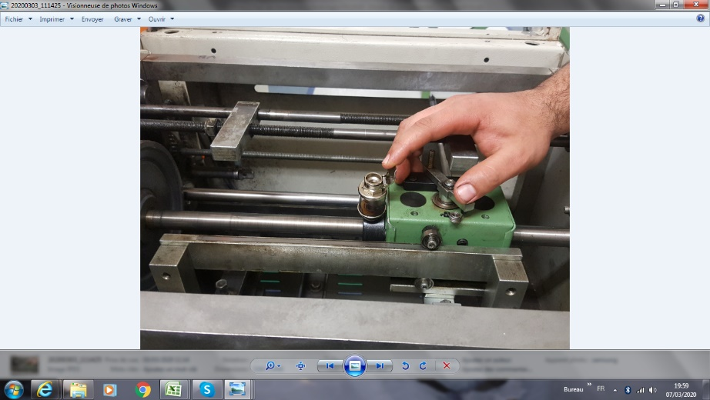 |  | dans le plan de maintenance de la machine/tableau de maintenance
W 7 | Instand-haltung | 1 x pro Jahr | Lüftungsgitter an Spulautomaten wechseln. |  |  |  |  | 1 Zeit / Jahr nur zur Information | im Maschinen-wartungsplan und der Wartungs-übersicht
 | MAINTENANCE | 1X/an | changez la grille de ventilation de l'automat de bobinage. |  |  |  |  | den Zustand des Gitters auf Schäden überprüfen | dans le plan de maintenance de la machine/tableau de maintenance
gültig ab: |  | 08.08.2011 | Erstellt: | G. Fleischmann | Freigabe: |  |  | W.Rödel | Seite 1 von 1
Letzte Änderung vom: |  | 2016-11-02 | Geändert von: | H. J. Seuß | Genehmigt: |  |  | F. Dürrenfeldt

